Gráfico 1
Gráfico 1. Resultados Presupuestarios del Gobierno Central (Noviembre 2021)
Valores en RD$ millones

 | Ingresos | 76,278.2
 | Gastos | 106,920.4
 | Intereses | 13,319.3
 | Resultado Primario | (17,322.9)
 | Resultado Económico | (14,798.2)
 | Resultado de Capital | (15,844.0)
 | Resultado Financiero | (30,642.2)
 | Como % del PIB | -0.6%

 | Ingresos | 76,278.2
Cifras preliminares | Gastos | 106,920.4
Fuente: SIGEF | Resultado Primario | (17,322.9)
 | Resultado Económico | (14,798.2)
 | Resultado Financiero | (30,642.2)

Figura 1
Ejecución de la Inversión Pública a Nivel Provincial (Noviembre 2021) Valores en millones RD$

 |  | Figura 1. Mapa de la Inversión Pública a Nivel Provincial en República Dominicana (Noviembre 2021) Valores en millones RD$
Provincia | Ejecutado
DISTRITO NACIONAL | 156.1
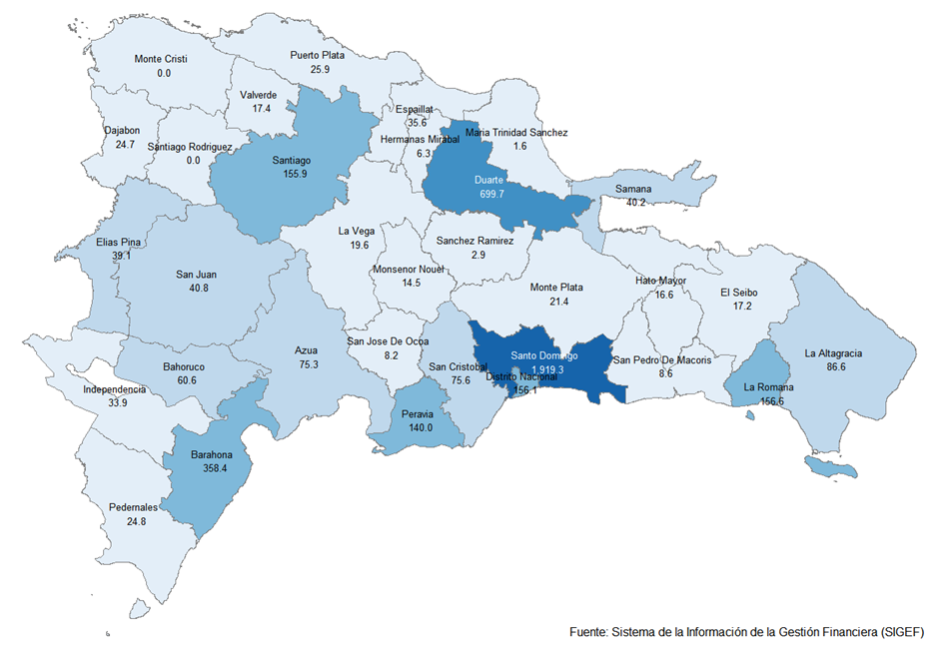
AZUA | 75.3
BAHORUCO | 60.6
BARAHONA | 358.4
DAJABON | 24.7
DUARTE | 699.7
ELIAS PINA | 39.1
EL SEIBO | 17.2
ESPAILLAT | 35.6
INDEPENDENCIA | 33.9
LA ALTAGRACIA | 86.6
LA ROMANA | 156.6
LA VEGA | 19.6
MARIA TRINIDAD SANCHEZ | 1.6
MONTE CRISTI | 0.0
PEDERNALES | 24.8
PERAVIA | 140.0
PUERTO PLATA | 25.9
HERMANAS MIRABAL | 6.3
SAMANA | 40.2
SAN CRISTOBAL | 75.6
SAN JUAN | 40.8
SAN PEDRO DE MACORIS | 8.6
SANCHEZ RAMIREZ | 2.9
SANTIAGO | 155.9
SANTIAGO RODRIGUEZ | 0.0
VALVERDE | 17.4
MONSENOR NOUEL | 14.5
MONTE PLATA | 21.4
HATO MAYOR | 16.6
SAN JOSE DE OCOA | 8.2
SANTO DOMINGO | 1,919.3
MULTIPROVINCIAL | 694.1
Total General | 4,977.5

Notas:
Cifras preliminares
Fecha de registro al 07 de diciembre 2021 / Fecha de imputación al 30 de noviembre 2021
Fuente: SIGEF

Gráfico 2
Gastos del Gobierno Central por Clasificación Funcional (Noviembre 2021)
Valores en millones RD$
DETALLE | 2020 | 2021 |  | VARIACIÓN 2021/2020
 | EJECUCIÓN NOVIEMBRE | NOVIEMBRE
 |  | EJECUCIÓN | DISTRIBUCION | ABS. | REL. | SERVICIOS GENERALES | 16.3%
1 - SERVICIOS GENERALES | 13,287.0 | 17,456.4 | 16.3% | 4,169.4 | 31.4% | SERVICIOS ECONÓMICOS | 21.6%
1.1 - Administración general | 5,708.8 | 8,238.7 | 7.7% | 2,529.8 | 44.3% | PROTECCIÓN DEL MEDIO AMBIENTE | 0.7%
1.2 - Relaciones internacionales | 570.4 | 553.9 | 0.5% | (16.6) | -2.9% | SERVICIOS SOCIALES | 49.0%
1.3 - Defensa nacional | 3,283.1 | 3,819.2 | 3.6% | 536.1 | 16.3% | INTERESES DE LA DEUDA PÚBLICA | 12.5%
1.4 - Justicia, orden público y seguridad | 3,724.7 | 4,844.7 | 4.5% | 1,120.1 | 30.1%
Gráfico 2. Composición Funcional del Gasto (Noviembre 2021)
2 - SERVICIOS ECONÓMICOS | 6,473.4 | 23,080.6 | 21.6% | 16,607.3 | 256.5%
2.1 - Asuntos económicos, comerciales y laborales | 585.1 | 3,485.6 | 3.3% | 2,900.5 | 495.7%
2.2 - Agropecuaria, caza, pesca y silvicultura | 1,462.2 | 3,199.2 | 3.0% | 1,737.0 | 118.8%
2.3 - Riego | 857.0 | 1,139.0 | 1.1% | 282.0 | 32.9%
2.4 - Energía y combustible | 405.2 | 10,621.5 | 9.9% | 10,216.3 | 2521.4%
2.5 - Minería, manufactura y construcción | 10.9 | 34.2 | 0.0% | 23.3 | 213.7%
2.6 - Transporte | 2,332.7 | 4,016.8 | 3.8% | 1,684.2 | 72.2%
2.7 - Comunicaciones | 88.2 | 159.7 | 0.1% | 71.6 | 81.2%
2.8 - Banca y seguros | 26.5 | 42.7 | 0.0% | 16.2 | 60.9%
2.9 - Otros servicios económicos | 705.6 | 381.8 | 0.4% | (323.7) | -45.9%
3 - PROTECCIÓN DEL MEDIO AMBIENTE | 430.6 | 719.7 | 0.7% | 289.1 | 67.1%
3.1 - Protección del aire, agua y suelo | 137.3 | 281.3 | 0.3% | 144.1 | 104.9%
3.2 - Protección de la biodiversidad y ordenación de desechos | 293.3 | 438.3 | 0.4% | 145.0 | 49.4%
4 - SERVICIOS SOCIALES | 63,733.0 | 52,344.4 | 49.0% | (11,388.7) | -17.9%
4.1 - Vivienda y servicios comunitarios | 3,240.1 | 2,362.6 | 2.2% | (877.5) | -27.1%
4.2 - Salud | 8,900.0 | 10,505.2 | 9.8% | 1,605.2 | 18.0%
4.3 - Actividades deportivas, recreativas, culturales y religiosas | 368.6 | 718.2 | 0.7% | 349.6 | 94.8%
4.4 - Educación | 25,706.4 | 24,053.9 | 22.5% | (1,652.5) | -6.4%
4.5 - Protección social | 25,517.8 | 14,704.4 | 13.8% | (10,813.4) | -42.4%
5 - INTERESES DE LA DEUDA PÚBLICA | 8,198.5 | 13,319.3 | 12.5% | 5,120.8 | 62.5%
5.1 - Intereses y comisiones de deuda pública | 8,198.5 | 13,319.3 | 12.5% | 5,120.8 | 62.5%
TOTAL | 92,122.5 | 106,920.4 | 100.0% | 14,797.9 | 16.1%
Notas:
Cifras preliminares
Fecha de registro al 07 de diciembre 2021 / Fecha de imputación al 30 de noviembre 2021
Fuente: SIGEF

